説明
◆受験申込書類作成 入力補助シート 使用上の留意点◆
以下の留意点を読んだ上で、「入力」シートに必要事項を入力してください。

１．入力方法
①書類の作成は［入力］シートを使用
画面下側のシートのうち［入力］シートを選択してください。

②［入力］シートの「入力欄」列に情報を入力
○［入力］のシートの「入力欄」列に受験申込に項目に沿って必要な情報を入力してください。

○「入力欄」のセルは２つに色分けされており、Ⓐ直接入力する欄とⒷ選択肢（プルダウンリスト）から選ぶ欄の2種類があります。

水色のセル | ←水色のセルは、「必要な情報を直接入力」してください。

黄色のセル | ←黄色のセルは、「セルを選択すると出てくる▼（三角マーク）を押して、適切な項目を選択」してください。

２．申請書に顔写真の貼り付け
○［申込書］シートの右上「顔写真貼付」欄に顔写真のJPEGデータを張り付けてください。
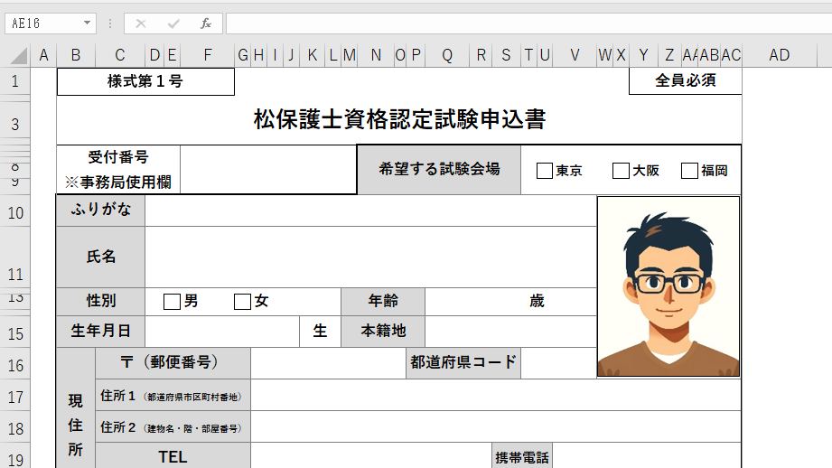

３．作成された提出書類①～④の確認
①文字の切れ等が無いかの確認
○「①申込書、②業務経歴書、③業務経歴証明書、④業務経験事例、⑤受講証明書」のシートを開いて、文字の切れ等がないか確認し、出力してください。

【参考】「②業務経歴書、③業務経歴証明書、④業務経験事例」の編集について
○「①申請書」は編集ができないよう、編集ロックされています。
○編集をしたい場合は、画面上部の【校閲】から［シート保護の解除］を選択することで編集ロックの解除ができます。

①申込書（写真の添付必要）
様式第１号
 |  |  |  |  |  |  |  |  |  |  |  |  |  |  |  | 全員必須

松保護士資格認定試験申込書

受付番号 ※事務局使用欄 |  |  |  |  |  |  |  | 希望する受験方法 ※第1次審査免除者記入不要

ふりがな |  |  |  |  |  |  |  |  |  |  |  |  |  |  | 【写真貼付欄】 1.縦4.5×横3.5cm または 縦4.0×横3.0cm 2.本人単身・無帽・ 胸から上 3.最近６ヵ月以内撮影 のもの
氏名
性別 |  |  | 男 | 女 |  |  | 年齢 |  |  |  |  | 歳

生年月日 |  |  |  |  |  | 生 | 本籍地
現住所 | 〒（郵便番号） |  |  |  |  |  |  |  |  | 都道府県コード |  | #N/A
 | 住所１（都道府県市区町村番地）
 | 住所２（建物名・階・部屋番号）
 | TEL |  |  |  |  |  |  |  |  |  | 携帯電話
 | メールアドレス
勤務先 | 名称
 | 業種コード |  |  | #N/A |  |  | 業種
 | 〒（郵便番号） |  |  |  |  |  |  |  |  | 都道府県コード |  | #N/A
 | 住所１（都道府県市区町村番地）
 | 住所２（建物名・階・部屋番号）
 | TEL
 | メールアドレス
学歴 |  | 最終卒業学校名 |  |  |  |  |  | 学部学科名 |  |  |  |  |  | 在籍期間
 |  |  |  |  |  |  |  |  |  |  |  |  |  | 入学 |  |  | 年 | 月
 |  |  |  |  |  |  |  |  |  |  |  |  |  | 卒業 |  |  | 年 | 月
資格 |  | 取得した学位・資格等の名称 |  |  |  |  |  |  |  |  |  |  |  | 取得した年月
 |  | 樹木医補認定 |  |  | あり |  | なし |  | 認定番号 |  |  |  |  | 取得 |  |  | 年 | 月

 |  | 樹木医 |  |  | あり |  | なし |  | 登録番号 |  |  |  |  | 取得 |  |  | 年 | 月

 |  | 旧松保護士 |  |  | あり |  | なし |  | 登録番号 |  |  |  |  | 取得 |  |  | 年 | 月

 |  | 業務経歴証明書 の代替資格 |  |  |  |  |  |  |  |  |  |  |  | 取得 |  |  | 年 | 月
受験手数料 ※第1次審査 免除者記入不要 |  | 振込日
 |  | 振込名義
 |  | 振込金額 |  |  |  |  |  | ① 16,000円 |  |  |  |  | ② 14,000円（優遇措置対象者）

②業務経歴書
様式第２号
 |  |  |  |  |  |  |  |  | 全員必須
 |  |  |  |  |  | 氏名
業務経歴書
 | 事務所又は 勤務先 | 所在地 | 地位 職名 | 選択 | 業務内容 | 従事期間（西暦）
 |  |  |  |  |  | 従事開始 |  | 従事終了 |  | 年月数
 |  |  |  |  |  | 年 | 月 | 年 | 月 | 年 | ヵ月
1

2

3

4

5

6

7

8

9

合計年数（必要な経験年数を満たしているか、必ずご確認ください） |  |  |  |  |  |  |  |  |  | 年 | ヵ月
 |  |  |  |  |  |  |  |  |  | 0 | 0
 | 注1．業務内容は「造園業」「植木生産業」「林業」等と記入するのではなく、具体的内容を記入すること。 注2．業務内容の中から一つを選び（上表の選択欄にチェック）、その具体的内容を「様式第４号」に記入すること。 注3．従事期間は時系列（時間の経過順）で重複しないように記入すること。 注4．1年間を業務工期毎に分けるのではなく、代表的な業務内容を枠内に列記して整理すること。

③業務経歴証明書
様式第３号
 |  |  |  |  |  |  |  |  | 一部必須

業務経歴証明書
 |  |  |  |  | 申請日
 |  |  |  | 申請者 | 氏 名 |  |  |  |  |  | ㊞
 |  |  |  |  | 生年月日 |  |  |  |  |  | 生

記

 | 事務所又は 勤務先 | 所在地 | 地位 職名 | 業務内容 |  | 従事期間
 |  |  |  |  |  | 従事開始 |  | 従事終了 |  | 年月数
 |  |  |  |  |  | 年 | 月 | 年 | 月 | 年 | ヵ月
1
2
3
4
5
6
7
8
9
合計年数（必要な経験年数を満たしているか、必ずご確認ください） |  |  |  |  |  |  |  |  |  | 年 | ヵ月
 |  |  |  |  |  |  |  |  |  | 0 | 0

 | 上記のとおり、相違ないことを証明します
 |  | 証明者 記入欄 |  | 証明日
 |  |  |  | 所在地
 |  |  |  | 団体・法人名 |  |  |  |  |  |  | ㊞
 |  |  |  | 役職名
 |  |  |  | 氏名

④業務経験事例
様式第４号
 |  |  | 全員必須

（注意）本様式は、書類審査の対象となるものです。こちらに記載された内容は、２次審査の面接時に問われますので、提出時は内容の控えをとっておいてください。パソコンでの作成も可としますが、必ず応募者ご本人が作成してください。

業 務 経 験 事 例
 |  | 氏 名

１．業務の経験年数（「様式第２号」に記載した合計年数を記入してください。）
 | 年

２．業務内容の詳細(業務の目的、立場・役割、成果)
「様式第２号」で選択した（選択欄にチェックを入れた）業務内容について、その具体的内容を記入してください。 なお、特例に該当する応募者(ア、イ)の方は、松に限らず樹木全般を対象とします。

⑤受講証明書
様式第５号
 |  |  | 特例に該当する応募者（ウ）の内で必要な方のみ

（注意）本様式は、特例に該当する応募者（ウ）の方で、講習会等の修了証等の写しが添付できない場合のみ使用し、実施主体または勤務先の証明を受けてください。

特 定 研 修 会 等 の 受 講 証 明 書

記

受講した研修会等
名 称
実施主体
開催日程 |  |  |  | ～
受講者氏名

上記のとおり、相違ないことを証明します

 |  | 証明者区分： |  |  | 実施主体 | 勤務先

 | 証明者 記入欄 |  | 証明日
 |  |  | 所在地
 |  |  | 団体・法人名
 |  |  | 役職名
 |  |  | 氏名 |  |  |  | ㊞

（※証明者は、実施主体の研修実施担当部課長以上、または勤務先の部課長以上の者とします。）

